상품제안서
송월타올 2024 신년 청룡자수타올 1P세트 | 상품코드: S29803

 |  |  |  |  |  |  | 02-713-8555 | www.synergygift.co.kr
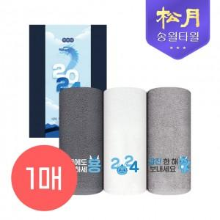

【상세/제작정보】 | 1P기본케이스+띠지 포함

【인쇄/포장옵션】 | 실크, 자수 / 포장불가능

【공급단가】 | 수량 | 100~ | 300~ | 500~ | 1,000~ | 3,000~
*VAT별도 | 단가 | 4,550원 | 4,480원 | 4,370원 | 4,200원 | 4,020원
 | 쇼핑백

【상품 URL】 | https://www.synergygift.co.kr:443/src/goods_detail.php?gdno=29803

